Images
1 | HCT-54247WO | 2 | HCT-54302WO | 3 | #N/A | 4 | #N/A
 | 掌動數碼暴龍系列3 PB套裝 不含菓子 |  | FW機動戰士高達CONVERGE α・亞索龍PB套裝 不含菓子 |  | #N/A |  | #N/A
Rhx | $360.00 |  | $190.00 |  | #N/A |  | #N/A
 | 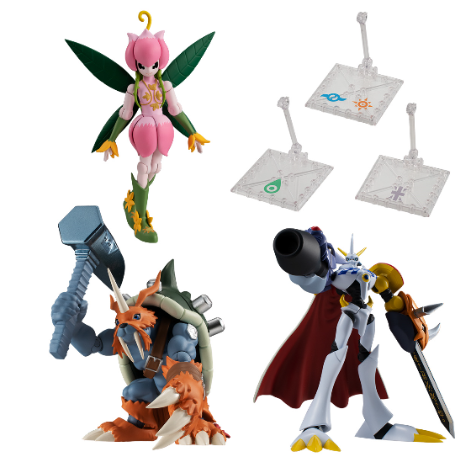 |  | 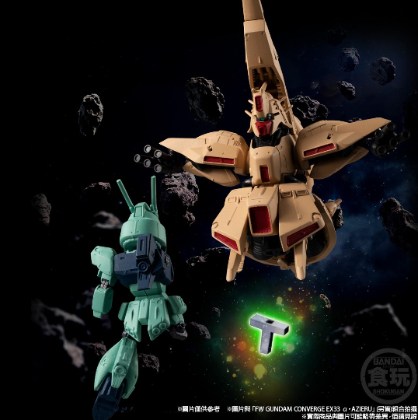 |  |  |  | 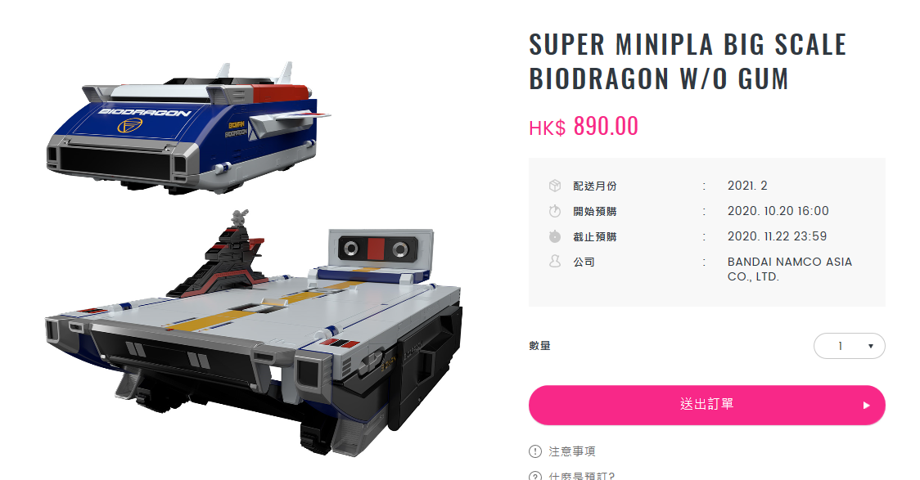
5 | #N/A | 6 | #N/A | 7 | #N/A | 8 | #N/A
 | #N/A |  | #N/A |  | #N/A |  | #N/A
Rhx | #N/A |  | #N/A |  | #N/A |  | #N/A
 | 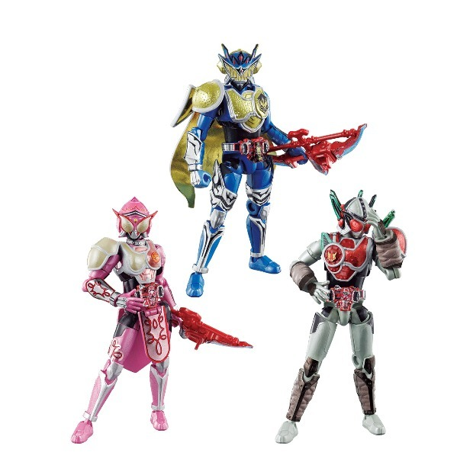 |  |  |  | 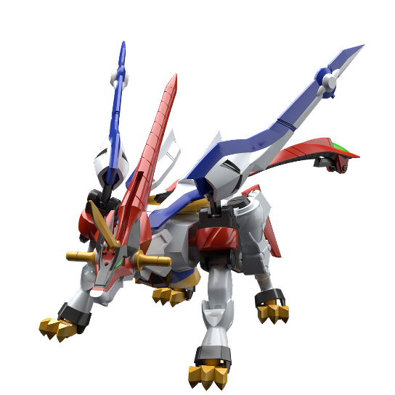 |  | 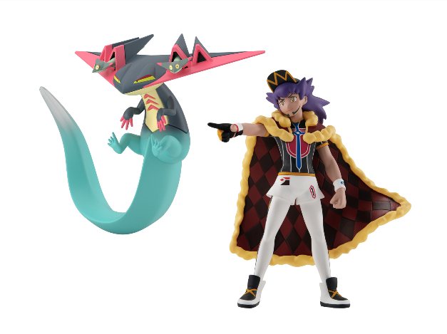
9 | #N/A | 10 | #N/A | 11 | #N/A | 12 | #N/A
 | #N/A |  | #N/A |  | #N/A |  | #N/A
Rhx | #N/A |  | #N/A |  | #N/A |  | #N/A
 | 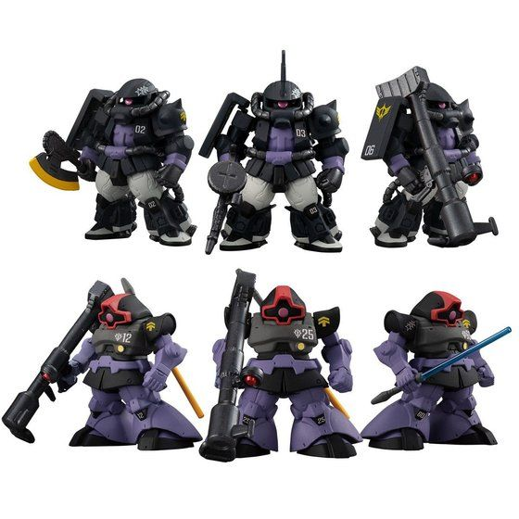 |  | 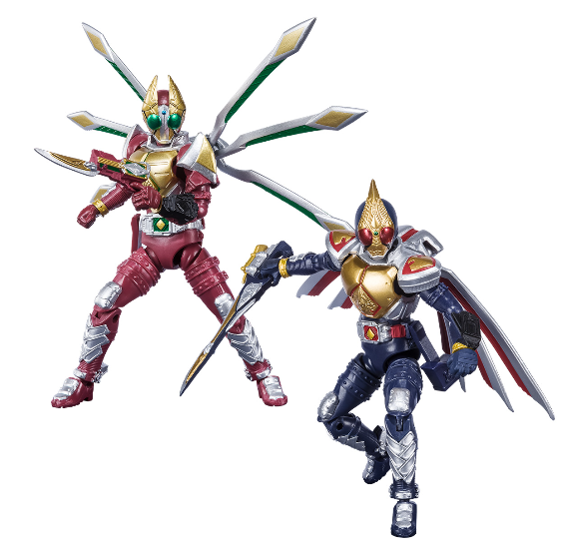 |  | 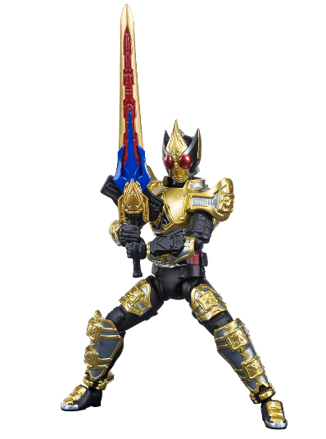 |  | 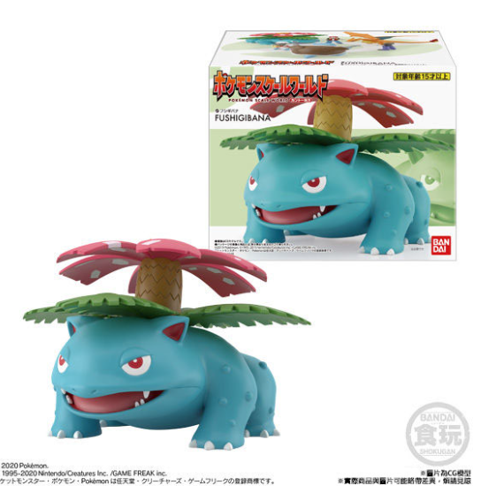
13 | #N/A | 14 | #N/A | 15 | #N/A | 16 | #N/A
 | #N/A |  | #N/A |  | #N/A |  | #N/A
Rhx | #N/A |  | #N/A |  | #N/A |  | #N/A
 | 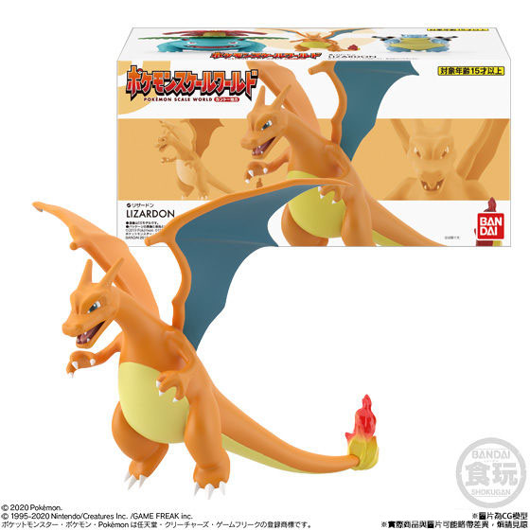 |  | 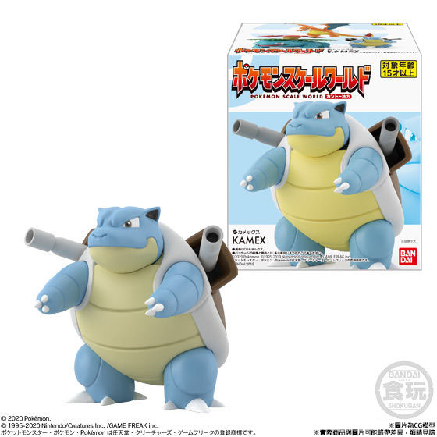 |  | 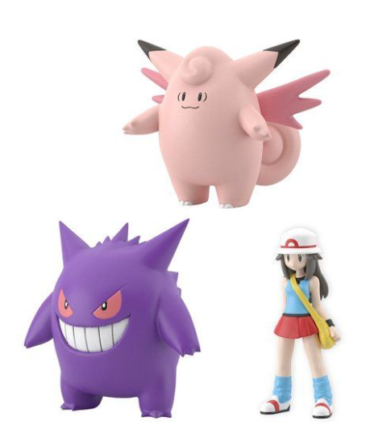 |  | 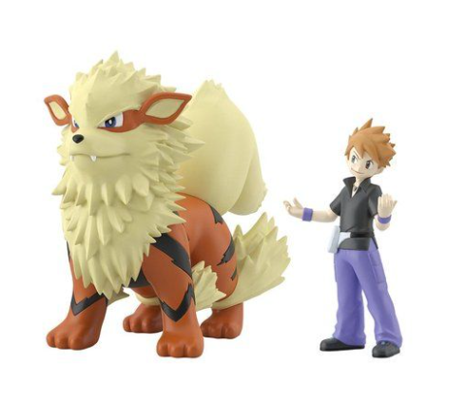
17 | #N/A | 18 | #N/A
 | #N/A |  | #N/A
Rhx | #N/A |  | #N/A
 | 